1
アカウント作成

 | 概要
 |  | ユーザーアカウントを作成する。

 | 操作手順

 |  | 1 | ブラウザを開いて、Webにアクセスする。

 |  |  | URL: | https://xxx

 |  | 2 | ①ユーザー名、パスワードを入力 > ②「アカウント作成」ボタンをクリックする。

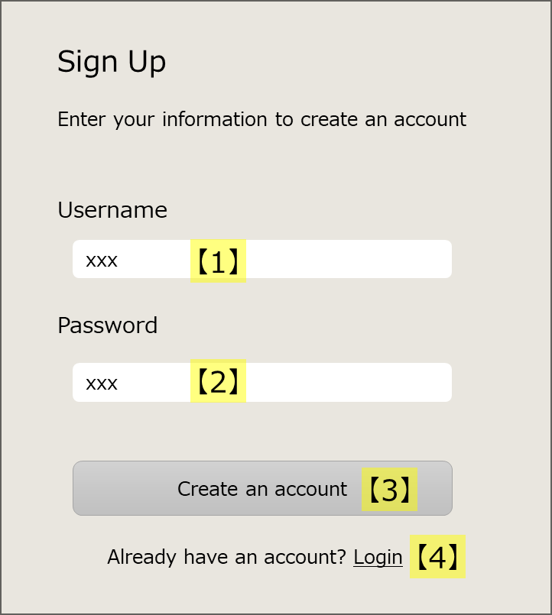

①

②

ログイン画面に遷移する場合は、こちらをクリック

 |  |  | 正常にユーザーが作成された場合、メッセージが表示される。

2
タスク作成・編集・削除

 | 概要
 |  | タスクを作成、編集、削除する。

 | 操作手順

 |  | 1 | ブラウザを開いて、Webにアクセスする。

 |  |  | URL: |  | https://xxx

 |  | タスク作成

 |  |  | 1 | ①「＋（タスク追加）」ボタンをクリック > ②タスク名称を入力 > ③「Add」ボタンをクリックする。

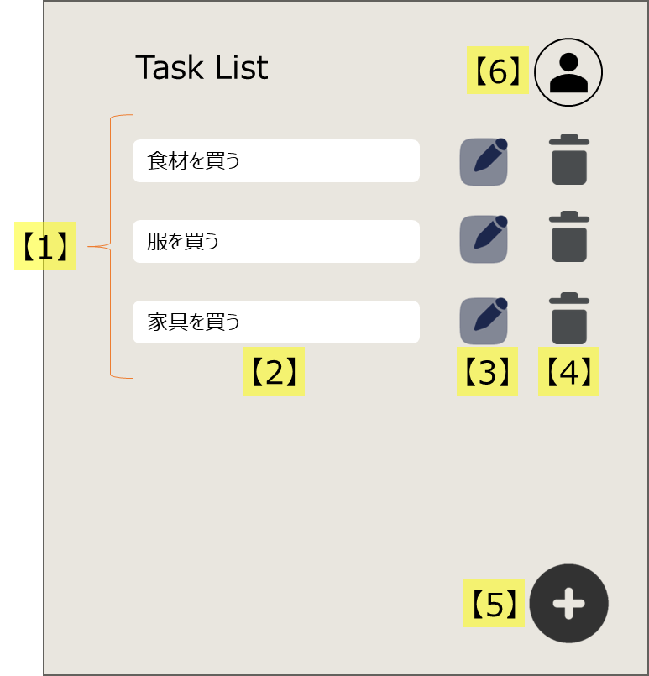

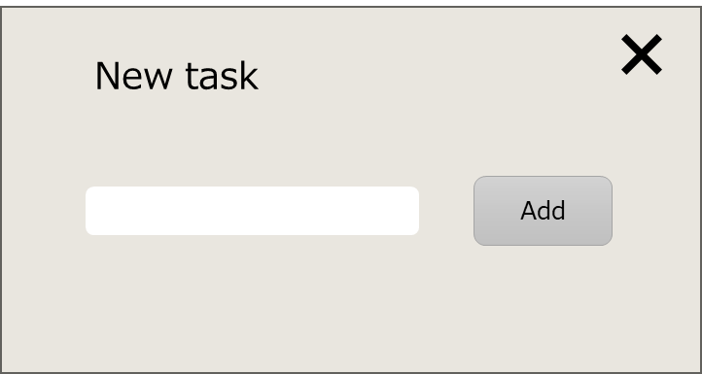

②
③

①
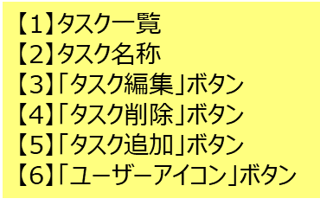

 |  | タスク編集

 |  |  | 1 | ①「ペンマーク（タスク編集）」ボタンをクリック > ②タスク名称を変更 > ③「ペンマーク（タスク編集）」ボタンをクリックする。

②
①③

 |  | タスク削除

 |  |  | 1 | ①「ゴミ箱（タスク削除）」ボタンをクリックする。

①

__template__
{操作名称}

①
補足説明
 | 概要
 |  | xxx

 | 操作手順

 |  | 1 | xxx

 |  | {操作の中項目}

 |  |  | 1 | xxx

